Лари
IDIA Market LLP |  | тел: 8 (727) 344 99 00 | www.idiamarket.kz

 |  |  |  |  | Total ∑: | 0.00 | 0.00 | 0.00
 |  |  |  |  | Итого: | 0.00 | 0.00 | 0.00
№ | Фото | Модель | Описание | Цена розница | Кол-во | Сумма, тг. | Объем, м3 | Вес, кг | куб 1шт | Вес 1шт
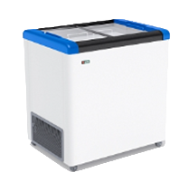
GELLAR серия CLASSIC (морозильные лари с прямым стеклом) R 290 a
1 |  | GELLAR FG 250 C | Объем: 240л. Вес: 47,5кг. Размеры: в.840мм * ш.600мм * д.800мм Т-режим : от - 18 до - 22 С° Комплектация: корзина – 2шт. колеса – 4шт. Корпус металл: белый. Цвет декор пластика: красный, синий, серый. | 199,927 |  | 0.00 | 0.00 | 0.00 | 0.40 | 48.00
2 | 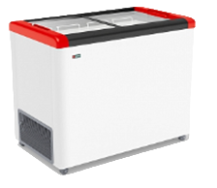 | GELLAR FG 350 C | Объем: 310л. Вес: 66,5кг. Размеры: в.840мм * ш.600мм * д.1000мм Т-режим : от - 18 до - 22 С° Комплектация: корзина – 3шт. колеса – 4шт. Корпус металл: белый. Цвет декор пластика: красный, синий, серый. | 218,712 |  | 0.00 | 0.00 | 0.00 | 0.59 | 67.00
3 | 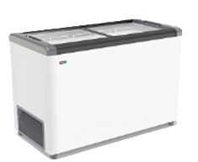 | GELLAR FG 400 C | Объем: 380л. Вес: 62кг. Размеры: в.840мм * ш.600мм * д.1200мм Т-режим : от - 18 до - 22 С° Комплектация: корзина – 4шт. колеса – 4шт. Корпус металл: белый. Цвет декор пластика: красный, синий, серый. | 243,068 |  | 0.00 | 0.00 | 0.00 | 0.71 | 62.00
4 |  | GELLAR FG 500 C | Объем: 450л. Вес: 70кг. Размеры: в.840мм * ш.600мм * д.1400мм Т-режим : от - 18 до - 22 С° Комплектация: корзина – 5шт. колеса – 4шт. Корпус металл: белый. Цвет декор пластика: красный, синий, серый. | 266,546 |  | 0.00 | 0.00 | 0.00 | 0.82 | 70.00
5 | 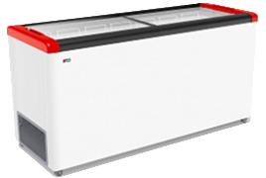 | GELLAR FG 600 C | Объем: 520л. Вес: 74,5кг. Размеры: в.840мм * ш.600мм * д.1600мм Т-режим : от - 18 до - 22 С° Комплектация: корзина – 6шт. колеса – 4шт. Корпус металл: белый. Цвет декор пластика: красный, синий, серый. | 293,950 |  | 0.00 | 0.00 | 0.00 | 0.94 | 75.00
6 | 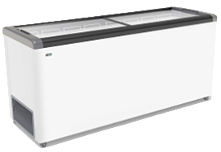 | GELLAR FG 700 C | Объем: 590л. Вес: 85,5кг. Размеры: в.840мм * ш.600мм * д.1800мм Т-режим : от - 18 до - 22 С° Комплектация: корзина – 7шт. колеса – 6шт. Корпус металл: белый. Цвет декор пластика: красный, синий, серый. | 332,794 |  | 0.00 | 0.00 | 0.00 | 0.91 | 86.00
FROSTOR серия CLASSIC морозильные лари с прямым стеклом, R 290 a
7 | 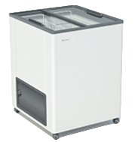 | F 180 С | Объем: 170л. Вес: 43кг. Размеры: в.840мм * ш.600мм * д.600мм Т-режим : от - 18 до - 22 С° Комплектация: корзина – 2шт. колеса – 4шт. Корпус металл: белый. | 164,522 |  | 0.00 | 0.00 | 0.00 | 0.41 | 43.00
8 |  | F 215 С | Объем: 205л. Вес: 45 кг. Размеры: в.840мм * ш.600мм * д.700мм Т-режим : от - 18 до - 22 С° Комплектация: корзина – 2шт. колеса – 4шт. Корпус металл: белый. | 174,460 |  | 0.00 | 0.00 | 0.00 | 0.47 | 45.00
9 | 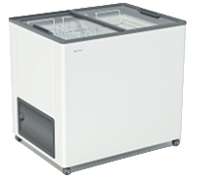 | F 250 С | Объем: 240л. Вес: 48кг. Размеры: в.840мм * ш.600мм * д.800мм Т-режим : от - 18 до - 22 С° Комплектация: корзина – 2шт. колеса – 4шт. Корпус металл: белый. | 192,010 |  | 0.00 | 0.00 | 0.00 | 0.47 | 48.00
10 | 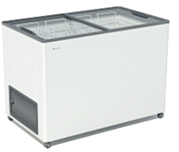 | F 350 С | Объем: 310л. Вес: 53кг. Размеры: в.840мм * ш.600мм * д.1000мм Т-режим : от - 18 до - 22 С° Комплектация: корзина – 3шт. колеса – 4шт. Корпус металл: белый. | 210,087 |  | 0.00 | 0.00 | 0.00 | 0.59 | 53.00
11 | 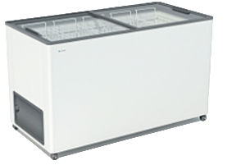 | F 400 С | Объем: 380л. Вес: 58кг. Размеры: в.840мм * ш.600мм * д.1200мм Т-режим : от - 18 до - 22 С° Комплектация: корзина – 4шт. колеса – 4шт. Корпус металл: белый. | 233,370 |  | 0.00 | 0.00 | 0.00 | 0.71 | 58.00
 |  | F 500 С | Объем: 450л. Вес: 63кг. Размеры: в.840мм * ш.600мм * д.1400мм Т-режим : от - 18 до - 22 С° Комплектация: корзина – 5шт. колеса – 4шт. Корпус металл: белый. | 255,990 |  | 0.00 | 0.00 | 0.00 | 0.82 | 63.00
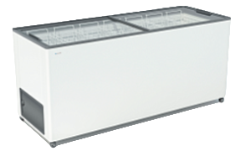 |  | F 600 С | Объем: 520л. Вес: 68кг. Размеры: в.800мм * ш.600мм * д.1600мм Т-режим : от - 18 до - 22 С° Комплектация: корзина – 6шт. колеса – 4шт. Корпус металл: белый. | 282,315 |  | 0.00 | 0.00 | 0.00 | 0.94 | 68.00
 |  | F 700 С | Объем: 590л. Вес: 73кг. Размеры: в.840мм * ш.600мм * д.1800мм Т-режим : от - 18 до - 22 С° Комплектация: корзина – 7шт. колеса – 4шт. Корпус металл: белый. | 319,631 |  | 0.00 | 0.00 | 0.00 | 1.06 | 73.00
12 | 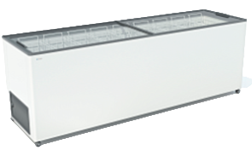 | F 800 С | Объем: 660л. Вес: 78кг. Размеры: в.840мм * ш.600мм * д.2000мм Т-режим : от - 18 до - 22 С° Комплектация: корзина – 8шт. колеса – 6шт. Корпус металл: белый. | 361,114 |  | 0.00 | 0.00 | 0.00 | 1.18 | 78.00
GELLAR серия ELEGANCE морозильные лари с наклонным гнутым стеклом, R 290 a
ШИРИНА 600 ММ
13 | 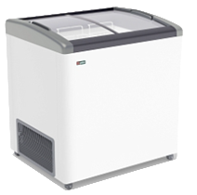 | GELLAR FG 250 E | Объем: 240л. Вес: 47,5кг. Размеры: в.860мм * ш.600мм * д.800мм Т-режим : от - 18 до - 22 С° Комплектация: корзина – 2шт. колеса – 4шт. Корпус металл: белый. Цвет декор пластика: красный, синий, серый. | 213,545 |  | 0.00 | 0.00 | 0.00 | 0.48 | 48.00
14 | 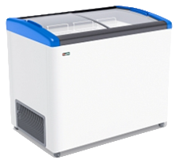 | GELLAR FG 350 E | Объем: 310л. Вес: 55кг. Размеры: в.860мм * ш.600мм * д.1000мм Т-режим : от - 18 до - 22 С° Комплектация: корзина – 3шт. колеса – 4шт. Корпус металл: белый. Цвет декор пластика:красный, синий, серый. | 229,099 |  | 0.00 | 0.00 | 0.00 | 0.60 | 55.00
15 | 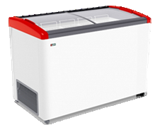 | GELLAR FG 400 E | Объем: 380л. Вес: 62,5кг. Размеры: в.860мм * ш.600мм * д.1200мм Т-режим : от - 18 до - 22 С° Комплектация: корзина – 4шт. колеса – 4шт. Корпус металл: белый. Цвет декор пластика: красный, синий, серый. | 253,942 |  | 0.00 | 0.00 | 0.00 | 0.72 | 63.00
16 |  | GELLAR FG 500 E | Объем: 500л. Вес: 70,5кг. Размеры: в.860мм * ш.600мм * д.1400мм Т-режим : от - 18 до - 22 С° Комплектация: корзина – 5шт. колеса – 4шт. Корпус металл: белый. Цвет декор пластика: красный, синий, серый. | 279,910 |  | 0.00 | 0.00 | 0.00 | 0.84 | 71.00
17 | 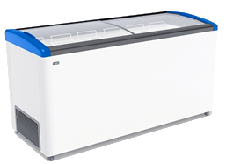 | GELLAR FG 600 E | Объем: 476л. Вес: 74,5кг. Размеры: в.860мм * ш.600мм * д.1600мм Т-режим : от - 18 до - 22 С° Комплектация: корзина – 6шт. колеса – 4шт. Корпус металл: белый. Цвет декор пластика: красный, синий, серый. | 318,754 |  | 0.00 | 0.00 | 0.00 | 0.96 | 75.00
18 |  | GELLAR FG 700 E | Объем: 590л. Вес: 85,5кг. Размеры: в.860мм * ш.600мм * д.1800мм Т-режим : от - 18 до - 22 С° Комплектация: корзина – 7шт. колеса – 6шт. Корпус металл: белый. Цвет декор пластика: красный, синий, серый. | 344,026 |  | 0.00 | 0.00 | 0.00 | 1.08 | 86.00
ШИРИНА 650 ММ (+1 дополнительная корзина в стандартной комплектации) |  |  |  |  |  | 0.00
20 |  | GELLAR FG 275 E | Объем: 260л. Вес: 51,5кг. Размеры: в.860мм * ш.650мм * д.810мм Т-режим : от - 18 до - 22 С° Комплектация: корзина – 3шт. колеса – 4шт. Корпус металл: белый. Цвет декор пластика:красный, синий, серый. | 221,046 |  | 0.00 | 0.00 | 0.00 | 0.49 | 52.00
21 |  | GELLAR FG 375 E | Объем: 335л. Вес: 58кг. Размеры: в.860мм * ш.650мм * д.1010мм Т-режим : от - 18 до - 22 С° Комплектация: корзина – 4шт. колеса – 4шт. Корпус металл: белый. Цвет декор пластика: красный, синий, серый. | 255,320 |  | 0.00 | 0.00 | 0.00 | 0.66 | 58.00
22 | 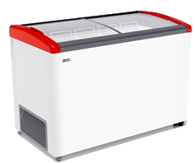 | GELLAR FG 475 E | Объем: 410л. Вес: 65кг. Размеры: в.860мм * ш.650мм * д.1210мм Т-режим : от - 18 до - 22 С° Комплектация: корзина – 5шт. колеса – 4шт. Корпус металл: белый. Цвет декор пластика: красный, синий, серый. | 283,946 |  | 0.00 | 0.00 | 0.00 | 0.78 | 65.00
23 |  | GELLAR FG 575 E | Объем: 490л. Вес: 73кг. Размеры: в.860мм * ш.650мм * д.1410мм Т-режим : от - 18 до - 22 С° Комплектация: корзина – 6шт. колеса – 4шт. Корпус металл: белый. Цвет декор пластика: красный, синий, серый. | 312,403 |  | 0.00 | 0.00 | 0.00 | 0.84 | 73.00
24 | 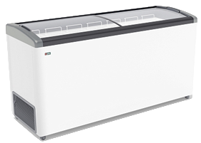 | GELLAR FG 675 E | Объем: 565л. Вес: 80кг. Размеры: в.860мм * ш.650мм * д.1610мм Т-режим : от - 18 до - 22 С° Комплектация: корзина – 7шт. колеса – 4шт. Корпус металл: белый. Цвет декор пластика: красный, синий, серый. | 340,620 |  | 0.00 | 0.00 | 0.00 | 0.96 | 80.00
25 |  | GELLAR FG 775 E | Объем: 640л. Вес: 87кг. Размеры: в.860мм * ш.650мм * д.1810мм Т-режим : от - 18 до - 22 С° Комплектация: корзина – 8шт. колеса – 4шт. Корпус металл: белый. Цвет декор пластика: красный, синий, серый. | 386,211 |  | 0.00 | 0.00 | 0.00 | 1.08 | 87.00
FROSTOR серия STANDART морозильные лари с глухой крышкой, R 290 a
26 |  | F 180 S | Объем: 170л. Вес: 40кг. Размеры: в.840мм * ш.600мм * д.600мм Т-режим : от - 18 до - 22 С° Комплектация: корзина – 1шт. колеса – 4шт. Корпус металл: белый. Цвет декор пластика: серый. | 169,709 |  | 0.00 | 0.00 | 0.00 | 0.35 | 40.00
27 |  | F 215 S | Объем: 205л. Вес: 41,5кг. Размеры: в.840мм * ш.600мм * д.700мм Т-режим : от - 18 до - 22 С° Комплектация: корзина – 1шт. колеса – 4шт. Корпус металл: белый. Цвет декор пластика: серый. | 179,966 |  | 0.00 | 0.00 | 0.00 | 0.41 | 42.00
28 | 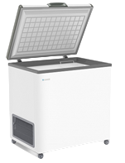 | F 250 S | Объем: 240л. Вес: 46кг. Размеры: в.840мм * ш.600мм * д.800мм Т-режим : от - 18 до - 22 С° Комплектация: корзина – 1шт. колеса – 4шт. Корпус металл: белый. Цвет декор пластика: серый. | 198,062 |  | 0.00 | 0.00 | 0.00 | 0.47 | 46.00
29 | 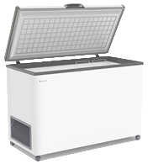 | F 350 S | Объем: 310л. Вес: 53кг. Размеры: в.840мм * ш.600мм * д.1000мм Т-режим : от - 18 до - 22 С° Комплектация: корзина – 1шт. колеса – 4шт. Корпус металл: белый. Цвет декор пластика: серый. | 216,710 |  | 0.00 | 0.00 | 0.00 | 0.59 | 53.00
30 |  | F 400 S | Объем: 380л. Вес: 59кг. Размеры: в.840мм * ш.600мм * д.1200мм Т-режим : от - 18 до - 22 С° Комплектация: корзина – 2шт. колеса – 4шт. Корпус металл: белый. Цвет декор пластика: серый. | 240,728 |  | 0.00 | 0.00 | 0.00 | 0.71 | 9.00
31 |  | F 500 S | Объем: 450л. Вес: 66кг. Размеры: в.840мм * ш.600мм * д.1400мм Т-режим : от - 18 до - 22 С° Комплектация: корзина – 2шт. колеса – 4шт. Корпус металл: белый. Цвет декор пластика: серый. | 264,069 |  | 0.00 | 0.00 | 0.00 | 0.82 | 66.00
32 | 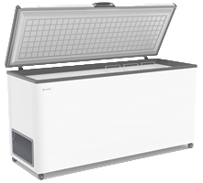 | F 600 S | Объем: 520л. Вес: 71кг. Размеры: в.840мм * ш.600мм * д.1600мм Т-режим : от - 18 до - 22 С° Комплектация: корзина – 3шт. колеса – 4шт. Корпус металл: белый. Цвет декор пластика: серый. | 291,213 |  | 0.00 | 0.00 | 0.00 | 0.94 | 71.00
33 | 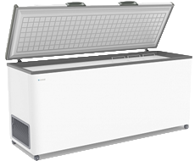 | F 700 S | Объем: 590л. Вес: 80кг. Размеры: в.840мм * ш.600мм * д.1800мм Т-режим : от - 18 до - 22 С° Комплектация: корзина – 3шт. колеса – 4шт. Корпус металл: белый. Цвет декор пластика: серый. | 329,719 |  | 0.00 | 0.00 | 0.00 | 1.06 | 80.00
34 |  | F 800 S | Объем: 660л. Вес: 91кг. Размеры: в.840мм * ш.600мм * д.2000мм Т-режим : от - 18 до - 22 С° Комплектация: корзина – 4шт. колеса – 4шт. Корпус металл: белый. Цвет декор пластика: серый. | 372,502 |  | 0.00 | 0.00 | 0.00 | 1.18 | 91.00
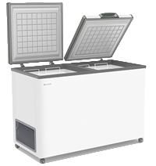
FROSTOR серия STANDART DOUBLE морозильные лари с двойной глухой крышкой, R 290 a
35 |  | F 400 SD | Объем: 380л. Вес: 59кг. Размеры: в.840мм * ш.600мм * д.1200мм Т-режим : от - 18 до - 22 С° Комплектация: корзина – 2шт. колеса – 4шт. Корпус металл: белый. Цвет декор пластика: серый. | 255,866 |  | 0.00 | 0.00 | 0.00 | 0.71 | 59.00
36 |  | F 500 SD | Объем: 380л. Вес: 59кг. Размеры: в.840мм * ш.600мм * д.1400мм Т-режим : от - 18 до - 22 С° Комплектация: корзина – 2шт. колеса – 4шт. Корпус металл: белый. Цвет декор пластика: серый. | 278,772 |  | 0.00 | 0.00 | 0.00 | 0.82 | 59.00
37 |  | F 600 SD | Объем: 520л. Вес: 71кг. Размеры: в.840мм * ш.600мм * д.1600мм Т-режим : от - 18 до - 22 С° Комплектация: корзина – 3шт. колеса – 4шт. Корпус металл: белый. Цвет декор пластика: серый. | 305,916 |  | 0.00 | 0.00 | 0.00 | 0.94 | 71.00
38 | 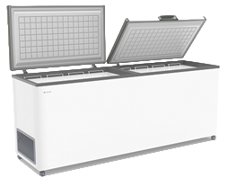 | F 700 SD | Объем: 590л. Вес: 80кг. Размеры: в.840мм * ш.600мм * д.1800мм Т-режим : от - 18 до - 22 С° Комплектация: корзина – 3шт. колеса – 4шт. Корпус металл: белый. Цвет декор пластика: серый. | 344,422 |  | 0.00 | 0.00 | 0.00 | 1.06 | 80.00
39 |  | F 800 SD | Объем: 660л. Вес: 91кг. Размеры: в.840мм * ш.600мм * д.2000мм Т-режим : от - 18 до - 22 С° Комплектация: корзина – 4шт. колеса – 4шт. Корпус металл: белый. Цвет декор пластика: серый. | 387,212 |  | 0.00 | 0.00 | 0.00 | 1.18 | 91.00
 |  |  |  |  |  | 0.00 | 0.00 | 0.00

Бонеты
IDIA Market LLP |  | тел: 8 (727) 344 99 00 | www.idiamarket.kz

 |  |  |  |  |  | Total ∑: | 0.00 | 0.00 | 0.00
 |  |  |  |  |  | Итого: | 0.00 | 0.00 | 0.00
№ | Фото | Модель | Размеры | Описание | Цена | Кол-во | Сумма, тг. | Объем, м3 | Вес, кг | куб 1шт | Вес 1шт
С ПРЯМЫМ СТЕКЛОМ, принудительная оттайка, мех.термостат, R 404 a/R 290 a
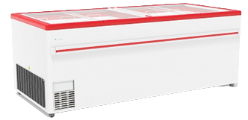 1 |  | F 2000 В | 2000х860х825 | Объем: 960л. Вес: 125кг. Размеры: в.820мм * ш.860мм * д.2000мм Т-режим: -18...-25 С° Комплектация: корзина – 12шт. колеса – 4шт. Корпус металл: белый. Цвет декор пластика: красный, серый. | 619,242 |  | 0.00 | 0.00 | 0.00 | 1.48 | 125.00
2 |  | F 2500 В | 2500х860х825 | Объем: 1210л. Вес: 148кг. Размеры: в.820мм * ш.860мм * д.2500мм Т-режим: -18...-25 С° Комплектация: корзина – 16шт. колеса – 4шт. Корпус металл: белый. Цвет декор пластика: красный, серый. | 689,800 |  | 0.00 | 0.00 | 0.00 | 1.85 | 148.00
С ПРЯМЫМ СТЕКЛОМ, автоматическая оттайка горячим газом, эл.контроллер, подсветка, R 404 a/R 290 a
3 | 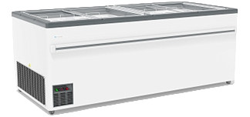 | UF 2000 В | 2000х860х825 | Объем: 960л. Вес: 134кг. Размеры: в.820мм * ш.860мм * д.2000мм Т-режим: +6...-22 С° Комплектация: корзины (12шт), опоры (6шт) Оцинкованный корпус Автоматическая оттайка горячим газом Цвет декор пластика: серый. | 691,100 |  | 0.00 | 0.00 | 0.00 | 1.48 | 134.00
4 |  | UF 2500 В | 2500х860х825 | Объем: 1210л. Вес: 156кг. Размеры: в.820мм * ш.860мм * д.2500мм Т-режим: +6...-22 С° Комплектация: корзины (16шт), опоры (8шт) Оцинкованный корпус Автоматическая оттайка горячим газом Цвет декор пластика: серый. | 751,017 |  | 0.00 | 0.00 | 0.00 | 1.85 | 156.00
С ГНУТЫМ СТЕКЛОМ, принудительная оттайка, мех.термостат, R 404 a/R 290 a
5 | 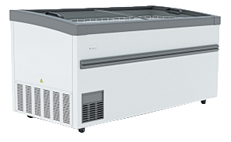 | F 1900 ВЕТ | 1900х900х746 | Объем: 890л. Вес: 103кг. Размеры: в.746мм * ш.900мм * д.1900мм Т-режим: -18...-22 С° Комплектация: делители (3шт), полки (4шт), опоры (6шт) Корпус:оцинкованная пластифицированная сталь. Цвет декор пластика: серый. | 713,655 |  | 0.00 | 0.00 | 0.00 | 1.37 | 103.00
6 |  | F 1900 ВЕ | 1900х900х850 | Объем: 890л. Вес: 103кг. Размеры: в.850мм * ш.900мм * д.1900мм Т-режим: -18...-22 С° Комплектация: делители (3шт), полки (4шт), опоры (6шт) Корпус:оцинкованная пластифицированная сталь. Цвет декор пластика: серый. | 713,655 |  | 0.00 | 0.00 | 0.00 | 14.54 | 103.00
7 | 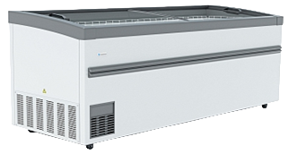 | F 2100 ВЕ | 2100х900х850 | Объем: 1050л. Вес: 113кг. Размеры: в.850мм * ш.900мм * д.2100мм Т-режим: -18...-22 С° Комплектация: делители (4шт), полки (5шт), опоры (6шт) Корпус:оцинкованная пластифицированная сталь. Цвет декор пластика: серый. | 735,677 |  | 0.00 | 0.00 | 0.00 | 1.61 | 113.00
8 |  | F 2500 ВЕ | 2500х900х850 | Объем: 1270л. Вес: 162кг. Размеры: в.850мм * ш.900мм * д.2500мм Т-режим: -18...-22 С° Комплектация: делители (5шт), полки (6шт), опоры (6шт) Корпус:оцинкованная пластифицированная сталь. Цвет декор пластика: серый. | 760,455 |  | 0.00 | 0.00 | 0.00 | 1.91 | 162.00
С ГНУТЫМ СТЕКЛОМ, автоматическая оттайка горячим газом, эл.контроллер, подсветка, R 404 a/R 290 a
9 |  | UF 1900 ВЕТ | 1900х900х746 | Объем: 890л. Вес: 103кг. Размеры: в.746мм * ш.900мм * д.1900мм Т-режим: +6...-22 С° Комплектация: делители (3шт), полки (4шт), опоры (6шт) Корпус: оцинкованная пластифицированная сталь Цвет декор пластика: серый. | 770,770 |  | 0.00 | 0.00 | 0.00 | 1.37 | 103.00
10 |  | UF 1900 ВЕ | 1900х900х850 | Объем: 890л. Вес: 103кг. Размеры: в.850мм * ш.900мм * д.1900мм Т-режим: +6...-22 С° Комплектация: делители (3шт), полки (4шт), опоры (6шт) Корпус: оцинкованная пластифицированная сталь Цвет декор пластика: серый. | 770,770 |  | 0.00 | 0.00 | 0.00 | 1.45 | 103.00
11 |  | UF 2100 ВЕ | 2100х900х850 | Объем: 1050л. Вес: 113кг. Размеры: в.850мм * ш.900мм * д.2100мм Т-режим: +6...-22 С° Комплектация: делители (4шт), полки (5шт), опоры (6шт) Корпус: оцинкованная пластифицированная сталь Цвет декор пластика: серый. | 787,982 |  | 0.00 | 0.00 | 0.00 | 1.61 | 113.00
12 |  | UF 2500 ВЕ | 2500х900х850 | Объем: 1270л. Вес: 162кг. Размеры: в.850мм * ш.900мм * д.2500мм Т-режим: +6...-25 С° Комплектация: делители (5шт), полки (6шт), опоры (6шт) Корпус: оцинкованная пластифицированная сталь Цвет декор пластика: серый. | 814,814 |  | 0.00 | 0.00 | 0.00 | 1.91 | 162.00
СУПЕРСТРУКТУРЫ к БОНЕТАМ
11 | 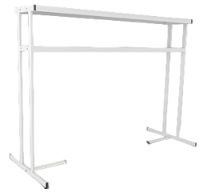 | Суперструктура 2-х ярусная с подсветкой, L2100 |  | Длина - 2210 мм Высота - 1700 мм Ширина полок: Верхняя - 480 мм Нижняя - 330 мм | 196,937 |  | 0.00 | 0.00 | 0.00
12 |  | Суперструктура 2-х ярусная с подсветкой, L2500 |  | Длина - 2610 мм Высота - 1700 мм Ширина полок: Верхняя - 480 мм Нижняя - 330 мм | 223,262 |  | 0.00 | 0.00 | 0.00
13 | 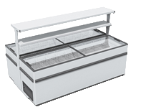 | Суперструктура островная, без подсветки, L2000 (для ларей) |  |  | 202,040 |  | 0.00 | 0.00 | 0.00
14 | 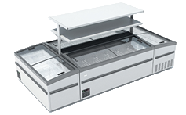 | Суперструктура островная, без подсветки, L2100 |  |  | 207,129 |  | 0.00 | 0.00 | 0.00
15 |  | Суперструктура островная, без подсветки, L2500 |  |  | 233,441 |  | 0.00 | 0.00 | 0.00
 |  |  |  |  |  |  | 0.00 | 0.00 | 0.00

